المؤشرات الكلية

سوق العراق للاوراق المالية
جلسة الاربعاء 2026/5/13 |  |  |  | تقرير أسعار الأسهم المتداولة لسوق العراق للأوراق المالية
الجلسة (84)
الاسهم المتداولة المدرجة و OTC |  |  | 743,866,873 |  |  | قيمة الأسهم المتداولة المدرجة و OTC |  | 1,252,330,406 |  |  | صفقات الشركات المدرجة وOTC | 1124
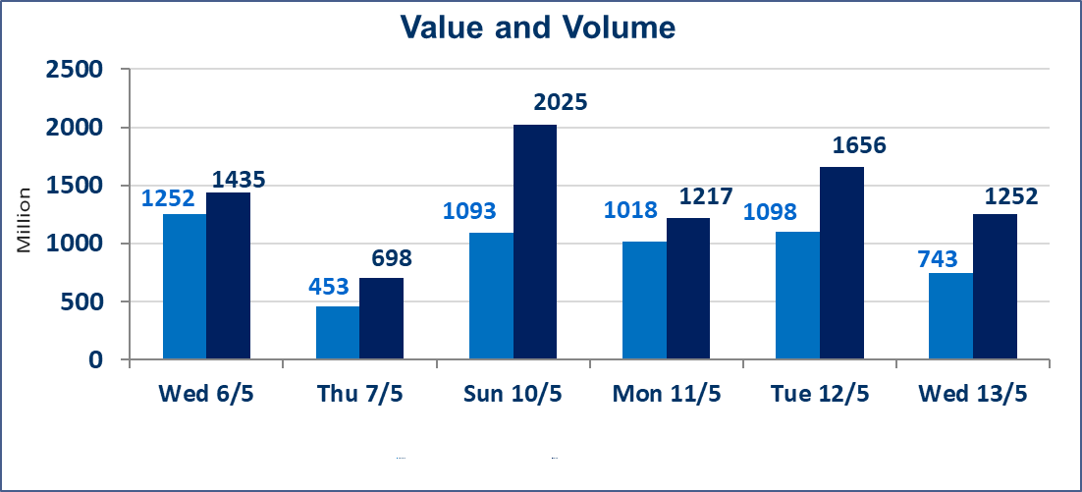
المؤشر60 ISX اليوم | 937.77 |  | نقطة |  |  | المؤشر15 ISX اليوم | 1241.53 | نقطة
المؤشر 60 ISX السابق | 948.28 |  | نقطة |  |  | المؤشر 15 ISX السابق | 1241.85 | نقطة
نسبة التغير | -1.11 |  | % |  |  | نسبة التغير | -0.03 | %
عدد النقاط | -10.51 |  | نقطة |  |  | عدد النقاط | -0.32 | نقطة

الشركات المدرجة | 104 | OTC | 14 | 118 |  | الشركات غير المتداولة المدرجة | 38 | OTC | 13 | 51
الشركات المتداولة | 56 | OTC | 1 | 57 |  | الشركات المرتفعة |  |  | 14
شركات الهيئة العامة |  |  |  | 2 |  | الشركات المنخفضة |  |  | 23
الموقوفة بقرار من هيأة الأوراق المالية |  |  |  | 8
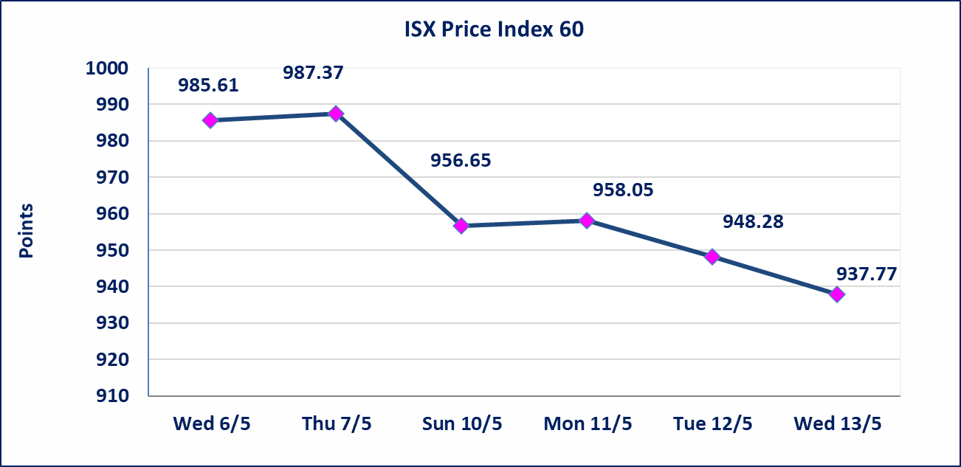
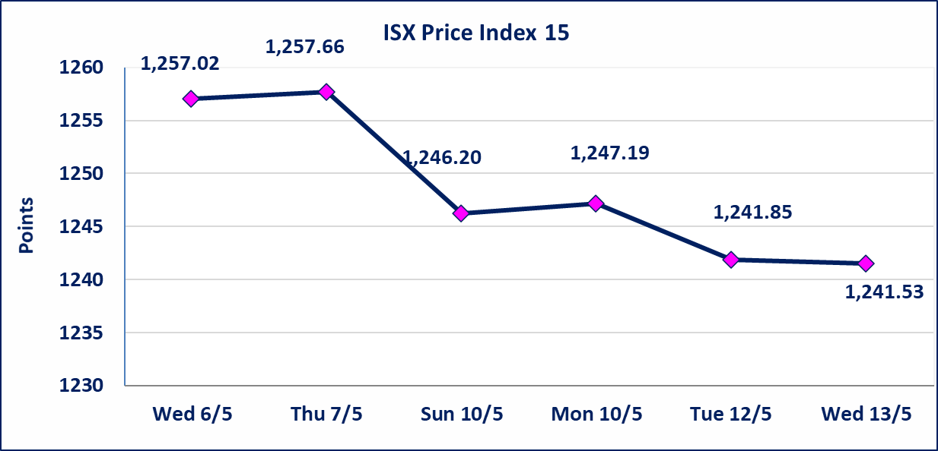

الحد الأعلى والادنى للتغير في السعر | نسبة التغير في كافة المنصات (5%) إرتفاعاً وإنخفاضاً من سعر الاغلاق السابق.
Web site : www.isx-iq.net E-mail : info-isx@isx-iq.net |  |  |  |  | 07834000034 - 07711211522 : ص . ب :3607 العلوية الهاتف |  |  |  |  |  | بغداد /الكرادة/ قرب المسرح الوطني /مجاور مصرف الخليج التجاري

نسبة التغير
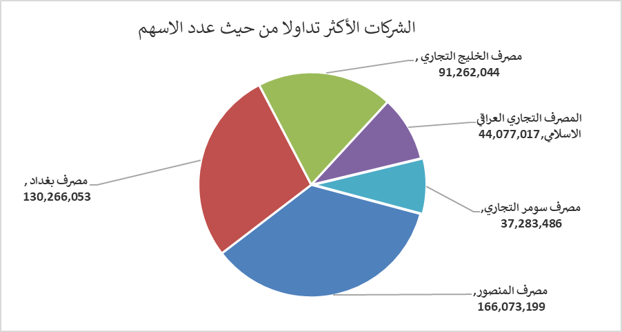
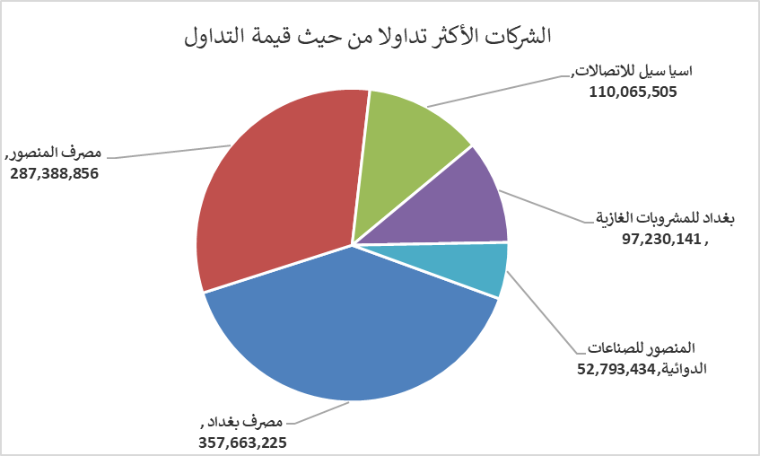
الشركات الأكثر ارتفاعاً وانخفاضاً
جلسة الاربعاء 2026/5/13

نسبة التغير لاسعار الاغلاق الاكثر ارتفاعاً |  |  |  | نسبة التغير لاسعار الاغلاق الاكثر انخفاضاً
اسم الشركة | اغلاق | التغير(%) | الاسهم المتداولة | اسم الشركة | اغلاق | التغير (%) | الاسهم المتداولة
مصرف سومر التجاري | 0.200 | 5.26 | 37,283,486 | مصرف الموصل للاستثمار | 0.140 | -6.67 | 18,085,624
الخليج للتأمين وأعادة التامين | 0.450 | 4.65 | 1,000,000 | الموصل لمدن الالعاب | 7.100 | -4.83 | 500,000
البادية للنقل العام | 1.440 | 4.35 | 2,601,496 | مصرف بغداد | 2.730 | -4.21 | 130,266,053
دار السلام للتأمين | 0.780 | 4.00 | 300,000 | مصرف الاقتصاد للاستثمار | 0.230 | -4.17 | 20,046,730
الوطنية لصناعات الاثاث المنزلي | 0.900 | 3.45 | 66,721 | المواد الانشائية الحديثة | 1.150 | -4.17 | 9,000

الشركات الاكثر نشاطا حسب الاسهم المتداولة (حجم التداول) |  |  |  | الشركات الاكثر نشاطا حسب القيمة المتداولة
اسم الشركة | اغلاق | التغير(%) | الاسهم المتداولة | اسم الشركة | اغلاق | التغير (%) | القيمة المتداولة
مصرف المنصور | 1.730 | 0.00 | 166,073,199 | مصرف بغداد | 2.730 | -4.21 | 357,663,225
مصرف بغداد | 2.730 | -4.21 | 130,266,053 | مصرف المنصور | 1.730 | 0.00 | 287,388,856
مصرف الخليج التجاري | 0.340 | 0.00 | 91,262,044 | اسيا سيل للاتصالات | 17.100 | 0.88 | 110,065,505
المصرف التجاري العراقي الاسلامي | 0.670 | 1.52 | 44,077,017 | بغداد للمشروبات الغازية | 6.180 | 0.00 | 97,230,141
مصرف سومر التجاري | 0.200 | 5.26 | 37,283,486 | المنصور للصناعات الدوائية | 2.450 | 0.41 | 52,793,434

